DT020
INSTITUTO ELECTORAL DEL ESTADO DE CAMPECHE
“25 ANIVERSARIO DEL IEEC, 1997-2022”
PROCESO ELECTORAL ESTATAL ORDINARIO 2021
MAPA DE LOS RESULTADOS DE LA ELECCIÓN DE DIPUTACIONES LOCALES POR EL PRINCIPIO DE MAYORÍA RELATIVA

DISTRITO ELECTORAL 20 |  |  |  |  |  |  |  |  |  | Resultados con base a la Sesión del Cómputo Distrital celebrada el 9 de junio de 2021.
VAXCAMPECHE | PT | PVEM | MOVIMIENTO CIUDADANO | MORENA | PES | RSP | FXM | CANDIDATOS/AS NO REGISTRADOS/AS | VOTOS NULOS | VOTACIÓN T. EMITIDA
7,523 | 707 | 602 | 3,800 | 7,722 | 106 | 154 | 105 | 11 | 666 | 21,396

PAN | PRI | PRD | PRI |  |  |  |  | GANADOR
484 | 6,771 | 268
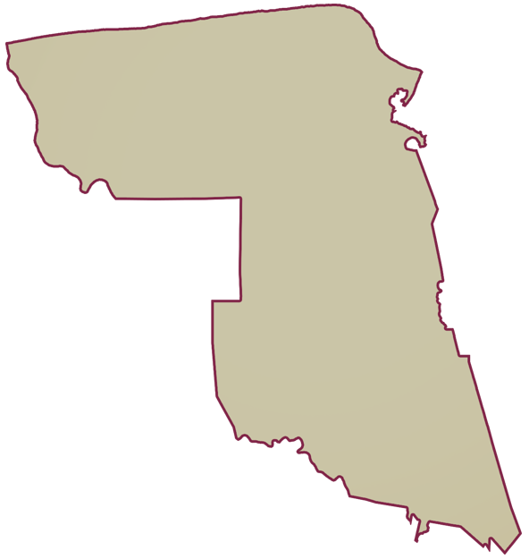
LISTA NOMINAL |  | 31,682
SECCIONES |  | 29
CASILLAS |  | 56

PARTICIPACIÓN CIUDADANA |  | 67.5336%
ABSTENCIONISMO |  | 32.4664%

